로그인
로그인 (IT_PTO_01_03)

작성자 | 작성일 | 수행자 | 수행일
김은별 | 2025.05.02 | 강민지 | 2025.05.12

테스트 대상 상세 (시나리오별 세부단계)
로그인 > ID/PW 입력, 유효성체크, 아이디찾기/비밀번호 찾기(문자 확인) > 로그인 여부확인
테스트 시나리오 목적 :
팬타온 로그인 확인
가정 및 필요사항 :

시나리오 항목 CODE | 시나리오 화면경로 및 페이지 | 테스트 항목 | 테스트 사전 정보 및 입력 | 테스트 케이스 기대결과 | 실제결과 | 구분 또는 실패 여부
IT_PTO_01_03_01 | 팬타온 메인 > 로그인 | 팬타온 로그인 | • 아이디/비밀번호 입력 | • 유효성 체크 - 아이디/비밀번호 필수입력 - 아이디/비밀번호 일치 하면 로그인 가능 | • OK
IT_PTO_01_03_02 |  | 아이디 찾기 | • 성명, 휴대폰 입력 후 아이디 문자 발송 | • 팬타온에 등록된 성명과 휴대폰 입력 • 입력한 번호로 아이디 문자 발송 | 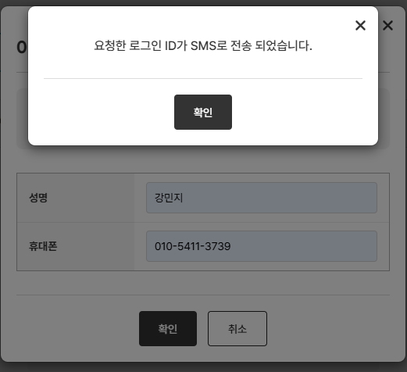 • OK | 문자 실 발송은 운영에서만 확인가능
IT_PTO_01_03_03 |  | 비밀번호 찾기 | • 성명, 아이디, 휴대폰 입력 후 비밀번호 문자 발송 | • 팬타온에 등록된 성명, 아이디, 휴대폰 입력 • 입력한 번호로 비밀번호 문자 발송 | 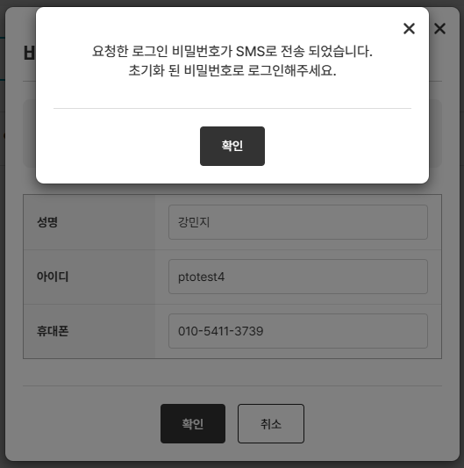 • OK | 문자 실 발송은 운영에서만 확인가능

